2018_data
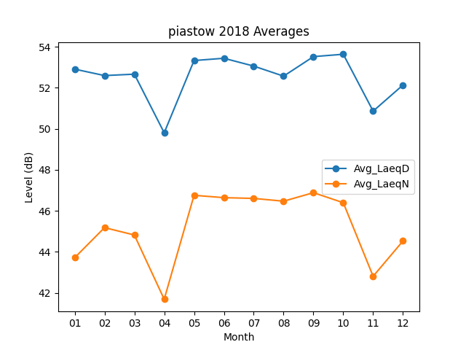
Month | Avg_LaeqD | Avg_LaeqN
01 | 52.906451613 | 43.712903226
02 | 52.592857143 | 45.178571429
03 | 52.661290323 | 44.819354839
04 | 49.803333333 | 41.686666667
05 | 53.325806452 | 46.75483871
06 | 53.436666667 | 46.64
07 | 53.05483871 | 46.603225806
08 | 52.564516129 | 46.467741935
09 | 53.516666667 | 46.883333333
10 | 53.632258065 | 46.393548387
11 | 50.86 | 42.806666667
12 | 52.132258065 | 44.529032258

